Ceny_2015-2024_kraj
Tab. 2. Średnie ceny sprzedaży cukru konfekcjonowanego (1 kg) w zł/tonę (kraj)

 | styczeń | luty | marzec | kwiecień | maj | czerwiec | lipiec | sierpień | wrzesień | październik | listopad | grudzień
2015 | 1,579 | 1,694 | 1,713 | 1,686 | 1,653 | 1,723 | 1,913 | 1,968 | 2,039 | 1,978 | 1,949 | 1,970
2016 | 2,143 | 2,309 | 2,300 | 2,293 | 2,277 | 2,285 | 2,344 | 2,658 | 2,660 | 2,500 | 2,518 | 2,537
2017 | 2,554 | 2,507 | 2,466 | 2,417 | 2,392 | 2,379 | 2,155 | 1,970 | 1,942 | 1,671 | 1,559 | 1,558
2018 | 1,499 | 1,456 | 1,428 | 1,337 | 1,306 | 1,272 | 1,369 | 1,557 | 1,506 | 1,421 | 1,575 | 1,706
2019 | 1,728 | 1,634 | 1,702 | 1,716 | 1,817 | 1,818 | 1,880 | 1,836 | 1,779 | 1,809 | 1,847 | 1,822
2020 | 1,860 | 1,856 | 1,934 | 1,893 | 1,823 | 1,884 | 1,838 | 1,836 | 1,870 | 1,838 | 1,833 | 1,855
2021 | 1,812 | 1,854 | 1,857 | 1,831 | 1,874 | 1,844 | 1,853 | 1,906 | 2,011 | 2,291 | 2,332 | 2,355
2022 | 2,321 | 2,437 | 2,458 | 2,590 | 2,657 | 2,665 | 3,109 | 3,313 | 3,538 | 3,822 | 4,610 | 4,748
2023 | 4,752 | 4,654 | 4,547 | 4,717 | 4,666 | 4,650 | 4,633 | 4,514 | 4,402 | 3,876 | 3,630 | 3,519
2024 | 3,368 | 3,279 | 3,164 | 3,024 | 3,001 | 2,843 | 2,607 | 2,393 | 2,273 | 2,129 | 2,113
Informacja: Od 1 października 2017 r. przestał obowiązywać system kwot cukrowych
Średnia cena cukru konfekcjonowanego (1 kg) w zł/t w latach 2020 - 2024 (na rynku krajowym)
 | 2020 | 2021 | 2022 | 2023 | 2024
grudzień | 1859.593 | 1811.782 | 2321.228 | 4751.688 | 3367.853
 | 1856.103 | 1853.617 | 2436.542 | 4653.937 | 3279.236
 | 1934.235 | 1857.441 | 2457.887 | 4547.118 | 3164.361
 | 1892.714 | 1830.988 | 2589.559 | 4717.177 | 3024.403
 | 1822.617 | 1874.181 | 2656.642 | 4665.588 | 3000.635
 | 1883.791 | 1843.904 | 2664.827 | 4649.975 | 2843.354
 | 1838.309 | 1853.435 | 3109.075 | 4632.563 | 2607.366
 | 1836.22 | 1905.693 | 3313.432 | 4514.409 | 2393.3276335
 | 1869.948 | 2010.528 | 3538.266 | 4402.295 | 2272.8270726
 | 1838.312 | 2290.882 | 3821.859 | 3875.5 | 2128.6268477
 | 1833.149 | 2332.309 | 4610.09 | 3629.528 | 2112.87
 | 1854.633 | 2355.492 | 4748.066 | 3519.344

Obroty_2015-2024_kraj
Tab. 3. Wielkość sprzedaży cukru* (kraj) w badanych zakładach (w tonach)

 | 2015 | 2016 | 2017 | 2018 | 2019 | 2020 | 2021 | 2022 | 2023 | 2024
styczeń | 136,654 | 113,573 | 104,137 | 149,394 | 138,330 | 141,767 | 110,331 | 102,800 | 104,222 | 119,114
luty | 110,264 | 97,586 | 109,934 | 130,823 | 137,095 | 138,657 | 104,835 | 108,233 | 99,692 | 114,130
marzec | 130,767 | 122,028 | 135,983 | 145,864 | 154,647 | 180,504 | 133,538 | 163,750 | 123,741 | 124,038
kwiecień | 103,613 | 94,282 | 75,262 | 123,980 | 160,723 | 94,522 | 110,199 | 123,873 | 105,661 | 123,081
maj | 106,959 | 99,290 | 75,361 | 147,270 | 149,962 | 128,650 | 113,197 | 122,142 | 119,516 | 113,945
czerwiec | 120,703 | 111,179 | 121,393 | 174,059 | 142,618 | 138,270 | 130,080 | 137,170 | 124,671 | 145,329
lipiec | 111,595 | 139,741 | 126,754 | 193,170 | 171,365 | 166,919 | 138,412 | 148,044 | 130,000 | 138,085
sierpień | 133,233 | 102,089 | 129,695 | 171,664 | 156,212 | 148,210 | 136,278 | 144,319 | 124,482 | 141,373
wrzesień | 89,434 | 139,822 | 152,326 | 146,324 | 158,226 | 162,525 | 132,721 | 134,679 | 131,868 | 131,670
październik | 137,733 | 140,111 | 164,011 | 172,296 | 156,804 | 179,757 | 131,334 | 116,730 | 125,126 | 145,920
listopad | 127,803 | 138,106 | 208,223 | 156,790 | 146,433 | 161,725 | 135,554 | 115,802 | 126,132 | 133,257
grudzień | 135,018 | 134,760 | 136,363 | 115,997 | 133,122 | 132,595 | 124,038 | 108,694 | 105,223

Wielkość sprzedaży cukru w latach 2020 - 2024 (na rynku krajowym)
 | 2020 | 2021 | 2022 | 2023 | 2024
styczeń | 141767.42 | 110331.21 | 102800.31 | 104222.24 | 119114.11
luty | 138656.7 | 104835.03 | 108233.08 | 99691.76 | 114129.72
marzec | 180503.53 | 133538.12 | 163750.38 | 123741.08 | 124038.46
kwiecień | 94521.89 | 110198.71 | 123873 | 105661.37 | 123080.83
maj | 128649.9 | 113196.52 | 122142.13 | 119516.42 | 113945.08
czerwiec | 138269.79 | 130080.48 | 137170.01 | 124670.65 | 145329.18
lipiec | 166919 | 138412.45 | 148043.75 | 129999.5 | 138085.38
sierpień | 148210.3 | 136277.82 | 144319.17 | 124482.25 | 141372.75
wrzesień | 162524.88 | 132720.8 | 134679.02 | 131868.13 | 131670.22
październik | 179757.04 | 131333.61 | 116729.78 | 125125.79 | 145920.19
listopad | 161724.7 | 135553.82 | 115801.66 | 126132.39 | 133257.49
grudzień | 132594.64 | 124038.22 | 108694.43 | 105223.15

Do września 2017 r. podawane ilości dotyczą tzw. cukru kwotowego. Od października 2017 r. przestał obowiązywać system kwot cukrowych.
Podane wielkości dotyczą sprzedaży cukru ogółem na rynku krajowym.

Ceny_zakupu sieci handlowe
Tab. 4. Średnia cena zakupu CUKRU BIAŁEGO przez podmioty handlu detalicznego (sieci handlowe)
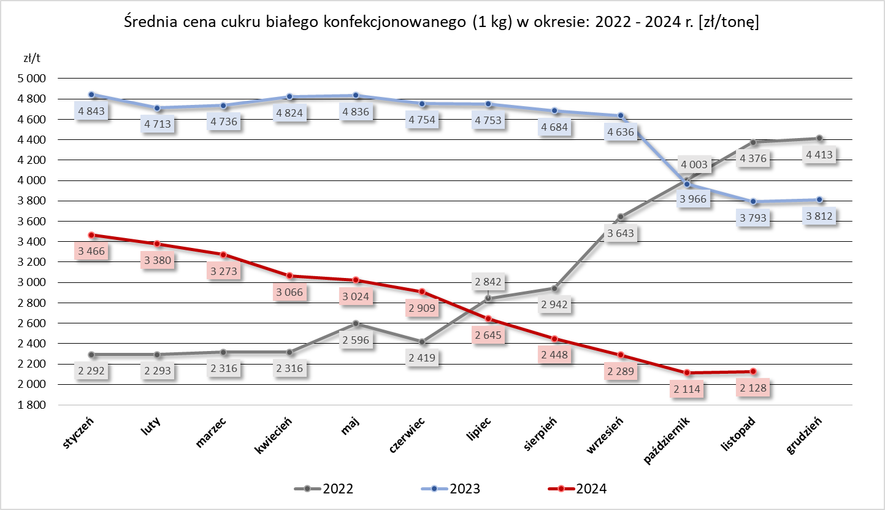
 | CENA [zł/tona] |  | Miesięczna zmiana
PRODUKT | listopad 2024 | październik 2024 | ceny [%]
Cukier biały konfekcjonowany (1 kg) | 2,128 | 2,114 | 0.7

 | CENA [zł/tona] |  | Roczna zmiana
PRODUKT | listopad 2024 | listopad 2023 | ceny [%]
Cukier biały konfekcjonowany (1 kg) | 2,128 | 3,793 | -43.9

